ใบสำคัญรับเงิน


ใบสำคัญจ่าย

 |  |  |  |  |  | ไซต์งาน
 |  |  |  |  |  | วันที่ | 24/10/2567

 | ข้าพเจ้า | นาย ณัฐกิจ เหมจินดา |  |  | (ผู้เบิกเงิน)
เลขประจำตัวผู้เสียภาษี |  | 1102170009849 |  | อยู่ที่บ้านเลขที่ |  | หมู่
ถนน |  | แขวง/ตำบล |  | เขต/อำเภอ |  | จังหวัด

 | ได้รับเงินจาก | บริษัท พิชยมงคล คอนสตรัคชั่น จำกัด |  |  | (ผู้จ่ายเงิน/อนุมัติ) ดังรายการต่อไปนี้

ลำดับ | รายการ |  | ราคา | หักประกันผลงาน/หักณที่จ่าย |  | จำนวนเงิน
 |  |  | 500 |  |  | 500.00
 |  |  | 5000 |  |  | 5,000.00
 |  |  |  |  |  | -
 |  |  |  |  |  | -
 |  |  |  |  |  | -
 |  |  |  |  |  | -
 |  |  |  |  |  | -
 |  |  |  |  |  | -
 |  |  |  |  |  | -
 |  |  |  |  |  | -
 |  |  |  |  |  | -
 |  |  |  |  |  | -
 |  |  |  |  |  | -
 |  |  |  |  |  | -
 |  |  |  |  |  | -
 |  |  |  |  |  | -
 |  |  |  |  |  | -

( ห้าพันห้าร้อยบาทถ้วน ) |  |  |  |  | รวมเป็นเงิน (บาท) | 5,500.00

ข้าพเจ้า | นาย ณัฐกิจ เหมจินดา |  |  | (ผู้เบิกจ่าย) ตำแหน่ง |  | SE
ขอรับรองว่า รายจ่ายข้างต้นนี้ข้าพเจ้าได้จ่ายไปในงานของทาง
บจ.พิชยมงคล คอนสตรัคชั่น โดยแท้ |  |  | ช่องทางชำระเงิน :
หมายเหตุ : แนบบัตรประจำตัวประชาชนผู้รับเงินและใบเสร็จพร้อมสลิปโอนทุกใบ

ผู้รับเงิน |  | ผู้จัดทำ |  | ผู้ตรวจสอบ |  |  | ผู้อนุมัติ

1

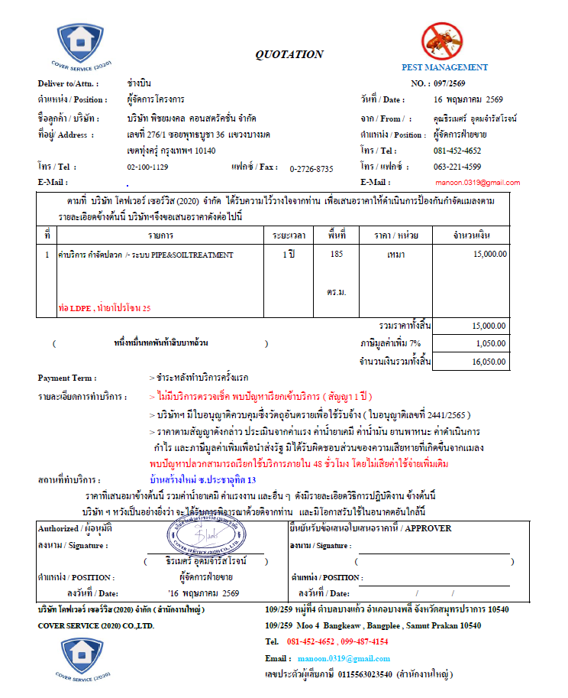
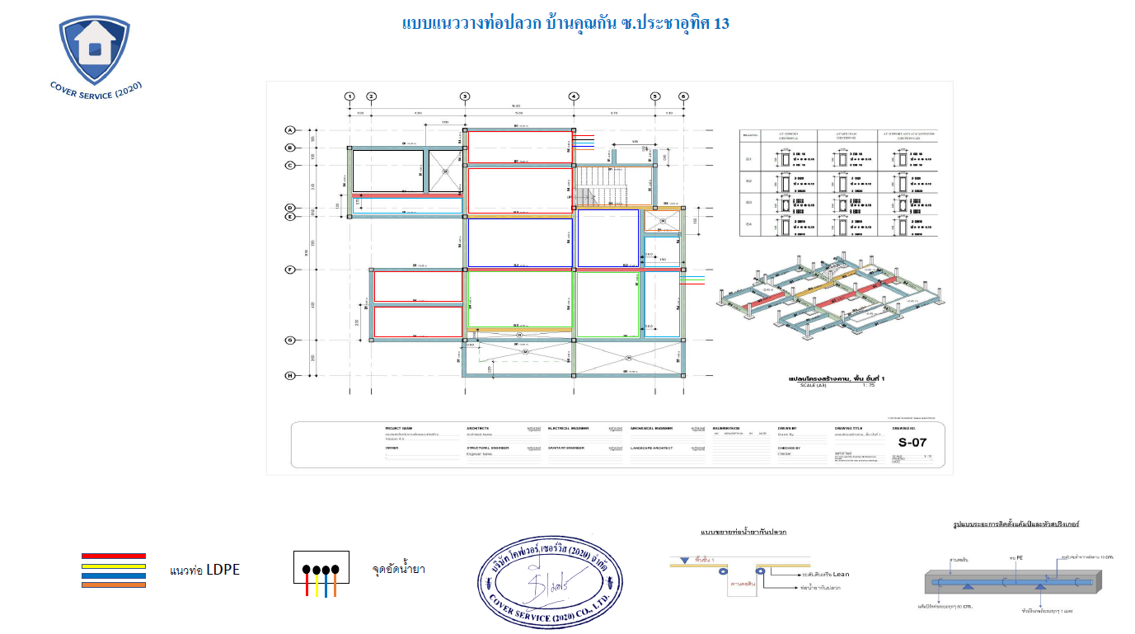
ใบสำคัญจ่าย

 |  |  |  |  | ไซต์งาน | ประชาอุทิศ 13
 |  |  |  |  | วันที่ | 2026-05-18

 | ข้าพเจ้า | บริษัท โคฟเวอร์ เซอร์วิส (2020) จำกัด |  |  | (ผู้เบิกเงิน)
เลขประจำตัวผู้เสียภาษี |  | 0115563023540 | อยู่ที่บ้านเลขที่ |  | 109/259 | หมู่ | 4
ถนน | - | แขวง/ตำบล | บางแก้ว | เขต/อำเภอ | บางพลี | จังหวัด | สมุทรปราการ

 | ได้รับเงินจาก | บริษัท พิชยมงคล คอนสตรัคชั่น จำกัด |  |  | (ผู้จ่ายเงิน/อนุมัติ) ดังรายการต่อไปนี้

ลำดับ | รายการ |  | ราคา | หักประกันผลงาน/หักณที่จ่าย |  | จำนวนเงิน
1 | ค่าบริการกำจัดปลวก ระยะเวลา 1 ปี พื้นที่ 185 ตร.ม. |  | 15,000.00 |  |  | 15,000.00
 | VAT 7% |  |  | 7% |  | 1,050.00
 | รวมเป็นเงินก่อนหัก ณ ที่จ่าย |  |  |  |  | 16,050.00
 | หัก ณ ที่จ่าย 3% จากยอดก่อน VAT |  |  | 3% |  | 450.00
 |  |  |  |  |  | -
 |  |  |  |  |  | -
 |  |  |  |  |  | -
 |  |  |  |  |  | -
 |  |  |  |  |  | -
 |  |  |  |  |  | -
 |  |  |  |  |  | -
 |  |  |  |  |  | -
 |  |  |  |  |  | -
 |  |  |  |  |  | -
 |  |  |  |  |  | -
 | ยอดจ่ายสุทธิ |  |  |  |  | 15,600.00

( หนึ่งหมื่นห้าพันหกร้อยบาทถ้วน ) |  |  |  |  | รวมเป็นเงิน (บาท) | 15,600.00

ข้าพเจ้า | นาย มูบิน สาเมาะ |  |  | (ผู้เบิกจ่าย) ตำแหน่ง |  | SE
ขอรับรองว่า รายจ่ายข้างต้นนี้ข้าพเจ้าได้จ่ายไปในงานของทาง
บจ.พิชยมงคล คอนสตรัคชั่น โดยแท้ |  |  | ช่องทางชำระเงิน : | TTB | 947-2-05368-6
หมายเหตุ : แนบบัตรประจำตัวประชาชนผู้รับเงินและใบเสร็จพร้อมสลิปโอนทุกใบ

ผู้รับเงิน |  | ผู้จัดทำ |  | ผู้ตรวจสอบ |  |  | ผู้อนุมัติ

